商品登録書
【商 品 登 録 書】

 | 区分 |  |  | 1 |  | 新規 |  |  |  |  |  |  |  |  |  |  |  |  |  |  |  |  | 提出者 |  |  | 松本 光 |  |  |  |  | 提出日 |  |  | 2016-04-03

 | JAN |  |  |  |  |  |  | メーカー名 |  |  |  |  | 商品名1 |  |  |  |  |  |  |  |  |  | 商品名2 |  |  |  |  |  |  |  | フレーバー |  | 容量 |  |  | 希望小売価格
 | 4974234020911 |  |  |  |  |  |  | 相模ゴム |  |  |  |  | マジックシェイプ1000 |  |  |  |  |  |  |  |  |  | - |  |  |  |  |  |  |  | - |  | 10個入 |  |  | ¥1,000

 | 商品画像 |  |  |  |  |  |  |  |  |  |  |  |  |  | 大分類CD |  |  |  | 大分類名 |  |  |  |  |  | 棚割CD |  |  | 棚割名 |  |  |  | 中分類CD |  |  | 中分類名
 |  基本画像1枚 |  |  |  |  |  |  |  |  |  |  |  |  |  | 02 |  |  |  | 医療用具 |  |  |  |  |  | 04 |  |  | スキン |  |  |  | 020401 |  |  | 受胎調整用品

 |  |  |  |  |  |  |  |  |  |  |  |  |  |  | 確定商品CD |  |  |  |  |  |  |  |  |  | 020401 |  |  |  |  |  |  | 0014

 |  |  |  |  |  |  |  |  |  |  |  |  |  |  | 催事CD |  |  |  | クーポンCD |  |  |  |  |  |  |  |  |  | TOPICS CD |  |  |  | 中分類ランキングCD
 |  |  |  |  |  |  |  |  |  |  |  |  |  |  | - |  |  |  | - |  |  |  |  |  |  |  |  |  | - |  |  |  | -

 |  |  |  |  |  |  |  |  |  |  |  |  |  |  | 商品特徴
 |  |  |  |  |  |  |  |  |  |  |  |  |  |  | 異次元の装着感！男性同型タイプコンドーム ・未体験のフィット感を実現した、上下非対称の超リアル形状！ 収縮性があり、加工がしやすい天然ゴムの素材特性をいかして開発された、男性同型タイプのコンドーム。 360度ピッタリとフィットするので、コンドーム装着時の「ヨレ」や「シワ」が起こりづらく、違和感のないより自然な使用感が得られます。 上下非対称の独特な形状のこのコンドームをただしく装着していただくために。ユニークな「虎の巻」風の装着説明書がついています。

 | 使用方法
 | 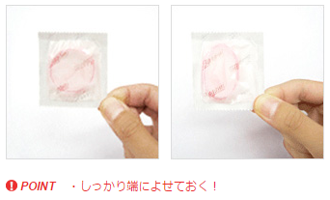 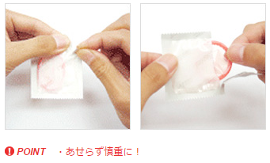 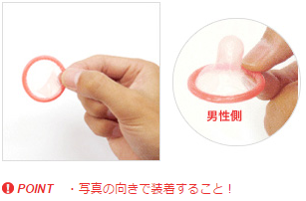 ①性器接触前にペニスが勃起状態になってから装着してください。 ②使用前にコンドームを個別包装内の端によせます。 ③コンドームから遠い端を指で破り、コンドームにキズをつけないように取り出してください ④コンドームには表と裏があります。表裏をよく見てください。 ⑤表裏をよく見て亀頭の上に置きます。 ⑥ゆっくり両手の指でペニスの根元に向かってころがしながら、根元までしっかりかぶせて、装着完了です。

 | 追加テキスト

 | 購入可能DS |  |  |  |  |  |  |  |  |  | 購入可能EC |  |  |  |  |  |  |  |  |  | お勧めシーズン |  |  |  | 関連リンク商品JAN
 | 1001 | 1002 | 1003 | 1004 | 1005 | 1006 | 1007 | 1008 | 1009 | 1010 | 5001 | 5002 | 5003 | 5004 | 5005 | 5006 | 5007 | 5008 | 5009 | 5010 | SP | SM | A | W | 商品1 |  |  |  |  | 商品2 |  |  |  |  | 商品3
 | - | - | - | - | - | - | - | - | - | - | - | - | - | - | - | - | - | - | - | - | 1 | 1 | 1 | 1 | - |  |  |  |  | - |  |  |  |  | -

 | 写真1 |  | 写真2 |  | 写真3 |  | 写真4 |  |  | 登録日 |  |  |  |  |  |  |  |  | 掲載開始日 |  |  |  |  |  |  |  | 修正日 |  |  |  |  |  | 掲載終了日
 | 1 |  | - |  | - |  | - |  |  | 2016-04-03 |  |  |  |  |  |  |  |  | 即日 |  |  |  |  |  |  |  | - |  |  |  |  |  | -

